FAST Form
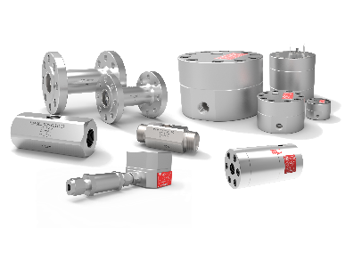 PDM Flow Meters
FAST (FLEXIBLE APPLICATION SUPPORT TOOL)

Число | 2016-04-25 |  |  | → | Russian

» Заказчик

Компания |  |  | Отрасль
Контактное лицо |  |  | Должность
Email |  |  | Телефон
Проект |  |  | Страна назначен.

» Процесс

Среда |  |  |  |  |  | » Form Check

 | Минимум | Рабочий парам. | Максимум | Исполнение | Мера | Минимум | Максимум | T > 150⁰C
Диапазон расходов |  |  |  |  | kg/h | OK | OK
Плотность |  |  |  |  | kg/m³ | OK | OK
Вязкость |  |  |  |  | Centipoise (cP) | OK | OK
Давление |  |  |  |  | bar(g) | OK | OK
Температура |  |  |  |  | ⁰C | OK | OK | OK

Макс. доп. перепад давления |  | bar(g) |  |  |  | OK

Доп. погрешность (масс. расход) (Диапазон расходов)

» Расходомер

TAG

Подключение к процессу |  |  | технологий
Питание
Индикация |  |  | Расстояние расходомер<->дисплей
Классификация зоны (Расходомер)
Классификация зоны (Дисплей)
Интерфейс связи

» Комментарии

Version: 2.2
 |  | Сброс | → PDF | Печать | Сохранить

